关系图
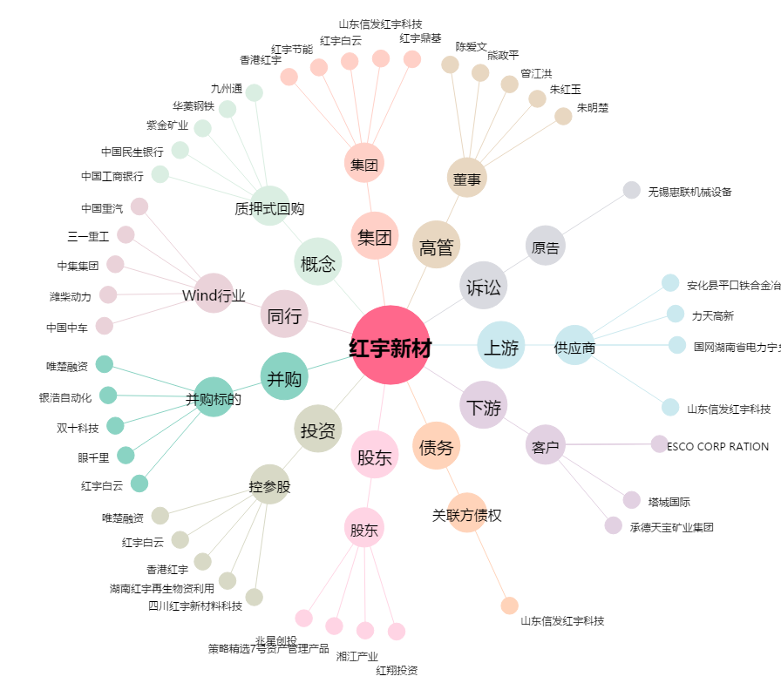
红宇新材[300345.SZ] - 关系概览图

